印刷用
詳細設計書

１．シーケンス図

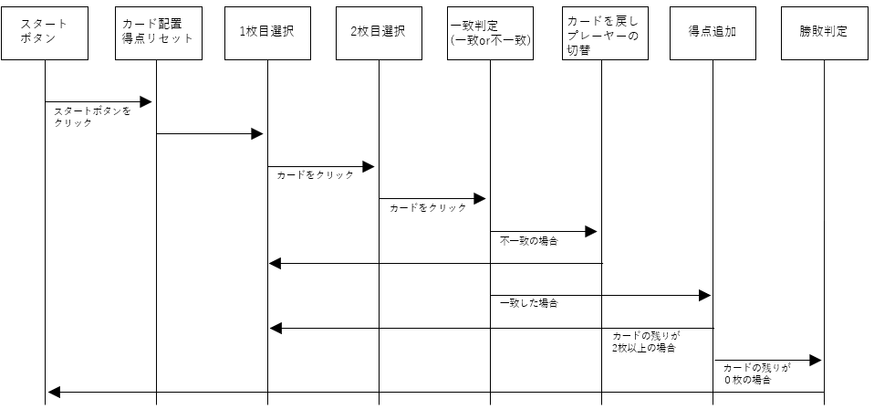

２．データベース

・データベース未使用
・ゲームの状態(カードの位置、得点、プレイヤーターン)などのデータはすべてExcelの
シート内で管理

３．ゲームの仕様

ゲームの開始
・ゲーム開始時にカードが裏向きにランダムに配置される。
ゲームの目的
・プレーヤーは2枚ずつカードをめくり同じ柄のペアが揃うと得点されその点数を競う。
ターンの進行
・プレイヤーは交代でカードを2枚ずつめくる。
・めくったカードが一致した場合は得点され、もう一度カードをめくることができる。
・一致しなければ、カードを元に戻す。
ゲームの終了
・すべてのカードがペアになった時点でゲームが終了する。
・最も多くのペアを集めたプレイヤーが勝者となる。

【寿司めくり】テスト表

テスト ケース 番号 | テスト項目 | テスト内容 | 期待結果

TC01 | ゲーム初期化機能 | スタートボタンを押してゲームを始める | スタートボタンクリックでカードを ランダムに配置し得点をリセットされる

TC02 | カード選択機能 | 1枚目のカードを選択する | 選択したカードの表面が表示される

TC03 | カード一致確認機能 | 2枚目のカードを選択する | 2枚カードが選択された場合に2秒間隔を開けてペア成立か判定される

TC04 | 得点管理機能 | ペアを成立させる | ペア成立時にプレーヤーに得点が加算 される

TC05 | ターン切替機能 | ペアを不成立させる | ペア不成立でplayer-1とplayer-2のセルの背景色を切り替える

TC06 | 勝敗判定機能 | 場のカードを0枚にする | 場のカードが0枚になった場合に WINとLOSEが表示される

TC07 | ゲーム再スタート機能 | ゲームプレー中にスタートボタンを押す | ゲーム中スタートボタンが押した場合はいつでもゲームがリセットされる

上記項目合格

操作手順書

１．起動方法

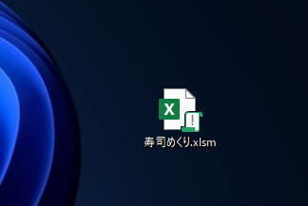

desktopの寿司めくり.xlsmファイルを起動します。

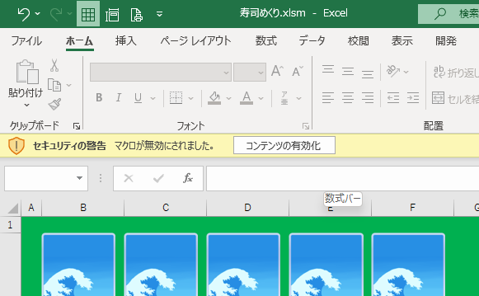

コンテンツの有効化をクリックします。

２．操作方法

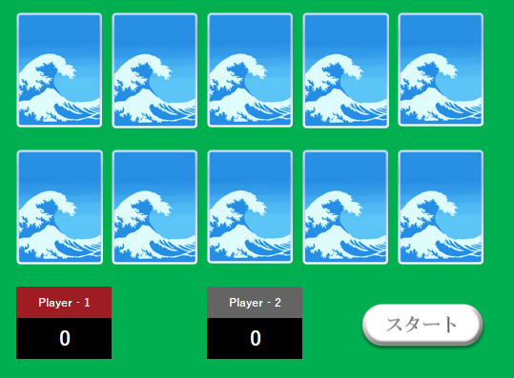

スタートボタンをクリックするとゲームが開始
されます。

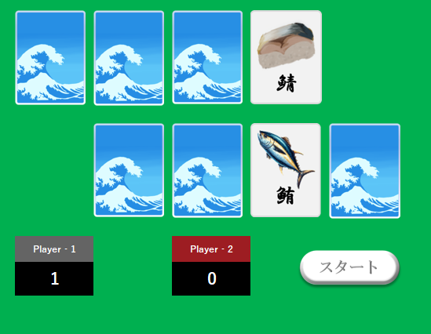
カードをクリックすると絵柄の描かれたカードが
表示されます。同じ名前のペアを揃えて相手より
多くの得点をゲットしましょう。
全てのカードがなくなるとWINとLOSEの表示が
表示されゲーム終了です。
再度始める場合はスタートボタンを押します。

手順書
操作手順書

１．起動方法

desktopの寿司めくり.xlsmファイルを起動します。

コンテンツの有効化をクリックします。

２．操作方法

スタートボタンをクリックするとゲームが開始
されます。

カードをクリックすると絵柄の描かれたカードが
表示されます。同じ名前のペアを揃えて相手より
多くの得点をゲットしましょう。

詳細設計
詳細設計書

１．シーケンス図

２．データベース

・データベース未使用
・ゲームの状態(カードの位置、得点、プレイヤーターン)などのデータはすべてExcelの
シート内で管理

３．ゲームの仕様

ゲームの開始
・ゲーム開始時にカードが裏向きにランダムに配置される。
ゲームの目的
・プレーヤーは2枚ずつカードをめくり同じ柄のペアが揃うと得点されその点数を競う。
ターンの進行
・プレイヤーは交代でカードを2枚ずつめくる。
・めくったカードが一致した場合は得点され、もう一度カードをめくることができる。
・一致しなければ、カードを元に戻す。
ゲームの終了
・すべてのカードがペアになった時点でゲームが終了する。
・最も多くのペアを集めたプレイヤーが勝者となる。

詳細設計 (2)
詳細設計書

１．シーケンス図

２．データベース

・データベース未使用
・ゲームの状態(カードの位置、得点、プレイヤーターン)などのデータはすべてExcelの
シート内で管理
・データベース未使用
・ゲームの状態(カードの位置、得点、プレイヤーターン)などのデータはすべてExcelの
シート内で管理

３．ゲームの仕様

ゲームの開始
・ゲーム開始時にカードが裏向きにランダムに配置される。
ゲームの目的
・プレーヤーは2枚ずつカードをめくり同じ柄のペアが揃うと得点されその点数を競う。
ターンの進行
・プレイヤーは交代でカードを2枚ずつめくる。
・めくったカードが一致した場合は得点され、もう一度カードをめくることができる。
・一致しなければ、カードを元に戻す。
ゲームの終了
・すべてのカードがペアになった時点でゲームが終了する。
・最も多くのペアを集めたプレイヤーが勝者となる。
ゲームの開始
・ゲーム開始時にカードが裏向きにランダムに配置される。
ゲームの目的
・プレーヤーは2枚ずつカードをめくり同じ柄のペアが揃うと得点されその点数を競う。
ターンの進行
・プレイヤーは交代でカードを2枚ずつめくる。
・めくったカードが一致した場合は得点され、もう一度カードをめくることができる。
・一致しなければ、カードを元に戻す。
ゲームの終了
・すべてのカードがペアになった時点でゲームが終了する。
・最も多くのペアを集めたプレイヤーが勝者となる。

操作手順書

１．起動方法

desktopの寿司めくり.xlsmファイルを起動します。

コンテンツの有効化をクリックします。

２．操作方法

スタートボタンをクリックするとゲームが開始
されます。

カードをクリックすると絵柄の描かれたカードが
表示されます。同じ名前のペアを揃えて相手より
多くの得点をゲットしましょう。

